DEG-021
Secretaria de Planeacion | FORMATO DE SEGUIMIENTO AL PLAN DE ACCIÓN DESDE LAS ACTIVIDADES INHERENTES A LA GESTIÓN ADMINISTRATIVA |  |  |  |  | VERSION | 2

 |  |  |  |  |  | FECHA DE APROBACION | 2018-06-01

1.1. NOMBRE DE LA DEPENDENCIA O ENTIDAD: | INSTITUTO DE TRANSITO DEL ATLANTICO |  |  |  |  | VIGENCIA | 2024
1.2. ELABORADO POR: | ALIX PATRICIA ARRIETA ACOSTA
1.3. FECHA DE CORTE DE LA INFORMACIÓN: | 30/06/2024 (proyección 31/12/2024)

1.4. NOMBRE DE LA ACCIÓN | 1.5 FECHA DE INICIO | 1.6. FECHA DE TERMINA-CIÓN | 1.7. META FÍSICA PROPUESTA | 1.8. % DE EJECUCIÓN | 1.9. LOGROS DE EJECUCIÓN | 1.10 VALOR EJECUTADO | 1.11. OBSERVACIONES

ROL DE LIDERAZGO ESTRATÉGICO | 2024-01-02 | 2024-12-31 | Seguimiento a los planes de accion: Realizar (3) Informes al año, enviados a los lideres de proceso y al Director General. | 50% | Teniendo en cuenta la información suministrada por la Oficina Asesora de Planeación, se realizó seguimiento con corte a 30 de junio, una vez se consolide la información. | N/A
 | 2024-01-02 | 2024-12-31 | Presentación y aprobación del plan anual de auditorías y avances de su ejecución. | 50% | Se presentó y aprobó el plan anual de auditorías ante el comité de control interno. (Acta No.01 de 2024, 29 enero/2024). Se presentó avance del Plan Anual de Auditorias con corte: Marzo 30 de 2024, Junio 30 de 2024. | N/A
 | 2024-01-02 | 2024-12-31 | Informar sobre las alertas de riesgo fiscal Decreto 403 de 2020 Artículo 62 Resolución CGR REG-ORG 762/2020 artículo 18. | N/A | No se han detectado en el ejercicio de los trabajos de auditorías, alertas por posibles riesgos fiscales. | N/A
 | 2024-01-02 | 2024-12-31 | Informe de los resultados de los ejercicios de auditoría. | 50% | En marzo 13 de 2024, se ha presentado informe de seguimiento sobre uso de software y rendido en la página de derecho de autor, se encuentra publicado en la página web del Instituto. En mayo 8 de 2024 se presentó informe definitivo al proceso de contratación del segundo semestre de 2023. En mayo 22 de 2024 se presentó informe de seguimiento al procedimiento de caja menor de la subdirección de Seguridad Vial. En junio 19 de 2024 se presentó informe definitivo de auditoria de gestión al proceso contable. | N/A
ROL DE ENFOQUE HACIA LA PREVENCIÓN | 2024-01-02 | 2024-12-31 | Plan de Fomento de la Cultura de Autocontrol: Desarrollar las actividades del Plan mediante la ejecución de las actividades programadas. | 50% | En abril 19 de 2024, se llevó a cabo mesa de trabajo con el líder de TICS, Manuel Pérez en la cual se documentó el seguimiento del plan de acción quedando algunas observaciones cerradas con sus respectivas evidencias y se cerró otras acciones por estar duplicado. Como evidencia de lo anterior de deja acta de reunión firmada por el auditado y la jefe de la oficina de control interno. Así mismo se deja formato de seguimiento de plan de mejora diligenciado, ambos reposan en el expediente del proceso de auditoría | N/A
 | 2024-01-02 | 2024-12-31 | Asistencia a Comités: Asisitir a 6 sesiones de comité al año y reuniones que sea requerido el Jefe de Control Interno. | 50% | El 29 de enero, 6 de mayo, 11 de junio, el Jefe de Control Interno asistió a sesión de Comités de Planeación (Relacionadas con las funciones directas de la Oficina de Control Interno). | N/A
 | 2024-01-02 | 2024-12-31 | Asesoría y acompañamiento en la formulación de planes de mejoramiento. | 50% | Se realizó acompañamiento y asesoría por parte de la Oficina de Control Interno para la formulación de los planes de mejoramientos internos a la Oficina de , Contratación, Subidrección Adminsitrativa y Financiera. | N/A
 | 2024-01-02 | 2024-12-31 | Reporte de alertas en el SACI- Contraloría General de la Nación: Acto Legislativo 04 de 2019; Decreto 403 del 16 de marzo de 2020 (Art. 62); Resolución Orgánica No. 0762 de 2020. | N/A | No se ha evidenciado la posibilidad de materialización de Riesgos Fiscales, en el ejercicio de las auditorias. Solamente en caso de evidenciarse deberá ser diligenciado el formato determinado para tales fines. | N/A
 | 2024-01-02 | 2024-12-31 | Informe Anual de seguimiento a los planes de mejoramiento. Resolución Reglamentaria Ejecutiva No. 0080 De 2020 de la Contraloría General de la República. | 100% | El Informe comparativo de las últimas dos (2) vigencias del PMI Plan de Mejora Institucional, identificando las acciones incumplidas e inefectivas de las últimas vigencias, se rindió al director general el día 25 de enero de 2024. | N/A
 | 2024-01-02 | 2024-12-31 | Informe de avance de los planes de mejoramiento. | 50% | Informe de avance a los planes de mejoramiento institucional, dirigido al comité de Control Interno y a la oficina asesora de planeación, con corte a diciembre de 2023 se presentó en enero de 2024 y con corte a abril, se presentó en el mes de mayo de 2024. | N/A
 | 2024-01-02 | 2024-12-31 | Seguimiento decisiones en firme de órganos de control e investigación. | N/A | Solamente en caso de evidenciarse deberá ser diligenciado el formato determinado para tales fines. | N/A
 | 2024-01-02 | 2024-12-31 | Hacer seguimiento al proceso de Control Interno. | 50% | - Se diligenció los indicadores de Gestión del Proceso de control interno y se envió informe a la oficina de Planeación de acuerdo a lo establecido en la matriz de mando de indicadores. - Se monitoreó los riesgos del proceso de Evaluación y Control e informó a la oficina de planeación, de acuerdo a lo establecido en la política de riesgos. - Se revisó los procedimientos, manuales y formatos del área e informó los ajustes a la oficina de planeación para su modificación en el sistema de Gestión. - Se realizó seguimiento al plan de acción del proceso de evaluación y control con corte a marzo y junio de 2024 y se reportó a la oficina de planeación. | N/A
EVALUACIÓN DE LA GESTIÓN DEL RIESGO | 2024-01-02 | 2024-07-30 | Informes de Seguimiento a la Gestión del Riesgo: Realizar Dos (2) Informes de evaluación y seguimiento. | 50% | Se evaluó la efectividad de los controles y la política y matriz de administración del riesgo de la entidad, mediante el seguimiento y elaboración de un primer informe con fecha enero de 2024. Se adelantó seguimiento a la gestion del Riesgo en las auditorias al Control Interno contables, contratacion y Registro de Trámites. | N/A
...
 | 2024-01-02 | 2024-01-30 | Evaluación de la gestión por áreas: Un (1) Informe anual. Ley 909 de septiembre 23 de 2004, Art. 39 Circular 04 de septiembre 27 de 2005 del Consejo Asesor del Gobierno Nacional en Materia de Control Interno. Acuerdo 6176 de 2018 de la Comisión Nacional del Servicio Civil. | 100% | Se informa a los líderes de proceso, dirección y se publica en la página web de la entidad. En enero de 2024 se presentó la evaluación de la vigencia 2023. | N/A
 | 2024-01-02 | 2024-02-15 | Seguimiento Publicación Planes: Un (1) Informe de seguimiento. | 100% | Se realizó seguimiento a la publicación en la web al 31 de enero de los 12 planes de que trata el Decreto 612 de 2018. | N/A
 | 2024-01-02 | 2024-09-30 | Informe de seguimiento al Diligenciamiento del Formulario de Declaracion de Bienes y Rentas en SIGEP: Un (1) Informe de seguimiento anual. | N/A | Se realiza un informe de seguimiento al diligenciamiento del Formulario de Declaración de Bienes y Rentas por parte de los Funcionarios de la Entidad en la Página del SIGEP. Este informe se encuentra programado para rendirlo a más tardar el 30 de septiembre de 2024. | N/A
 | 2024-01-02 | 2024-12-31 | Seguimiento al Comité de Conciliaciones en cuanto a la acción de repetición: Un (1) Informe de seguimiento. Artículo 2.2.4.3.1.2.12 del Decreto 1069 de 2015. | N/A | Este informe está programado para presentar en el mes de noviembre de 2024. | N/A
 | 2024-01-02 | 2024-12-31 | Informe sobre posibles actos de corrupción (en caso de evidenciarse). Ley 1474 de 2011 art. 9 (Segundo Inciso modificado por el art. 231 del Decreto 19 de 2012 y por el Decreto 2106 de 2019. Artículo 156). Decreto 338 de 2019 Artículo 1, parágrafo 1 Directiva Presidencial 01 de 2015. | N/A | No se han detectado hechos comprobables por posibles actos de corrupción. | N/A
 | 2024-01-02 | 2024-12-31 | Auditoria de gestión a los procesos | 50% | Se adelantó auditoría al Control interno contable, se adelantó auditoria a la contratación del segundo semestre de la vigencia 2023. Se está adelantando auditoría al proceso de gestión de trámites. | N/A
SEGURIDAD DE LA INFORMACIÒN | 2024-01-01 | 2024-03-31 | Brindar la seguridad de acceso de los sistemas de informaciòn del ITA en un 90% | 50% | Se pasaron cotizaciones para la contratacion de los mantenimientos preventivos y correctivos de la institucion, se encuentra en proceso de contratación | N/A | Para el segundo periodo se realizara la contratacion de los mantenimientos preventivos y correctivos de la institucion.
COBERTURA DE LAS NECESIDADES INFORMATICAS | 2024-01-01 | 2024-03-31 | lograr la cobertura de un 80% de los requerimientos tecnologicos en la institucion | 100% | Se realizaro la renovacion del certificado digital ssl del dominio transitodelatlantico.gov.co y la renovacion del dominio transitodelatlantico.gov.co. | $ 714,000.00
IMPLEMENTACIÓN DEL SISTEMA DE GESTIÓN DOCUMENTAL | 2024-01-01 | 2024-12-31 | Ejecución del Plan Institucional de Archivo del año 2024 en un 100%. | 50% | Se adelantaron actividades definidas en el plan de conservación documental según el cronograma establecido. Se logró revisar y elaborar un listado se series y subseries documentales información clave para el levantamiento de las TRD. Se llevaron a cabo actividades de organización documental, elaboración de inventarios documentales, y formulación de procedimientos para la ejución del proceso. | 77,700,000
SEGUIMIENTO A LAS ÓRDENES DE PAGO | 2024-01-01 | 2024-12-31 | SEGUIMIENTO A LAS ÓRDENES DE PAGO/ Oportunidad y veracidad en el 100% de los registros. | 50% | Se implementaron varios filtros para la verificacion de los soportes que son requisitos para los pagos, inicialmente se realiza la verificacion de la planilla de aportes de seguridad social, se liquidan las deducciones en presupuesto y contabilidad, luego se verifica el pago de los impuestos, una vez realizado el pago se elabora una relacion con los comprobantes de egreso para entregar a la oficina de contratacion para su archivo en la carpeta unica. Asi mismo con la obligatoriedad de la implementacion en el proceso contractual del sistema electronico para la contratacion publica SECOP II, en la cual las Entidades Estatales pueden hacer todo el Proceso de Contratación en línea a partir del 1 de julio de de 2021, las cuentas de cobro son aprobadas por el supervisor en la plataforma. | N/A
RENDICIÓN DE CUENTAS A LOS ENTES DE CONTROL | 2024-01-01 | 2024-12-31 | RENDICIÓN DE CUENTAS A LOS ENTES DE CONTROL/ Responder a los requerimientos de los entes de control en el plazo establecido, en un 100%. | 50% | 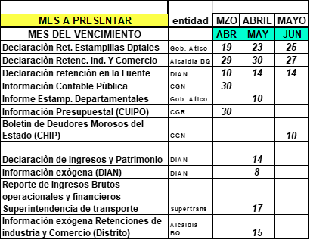 A corte 30 de junio de 2024 se han presentado oportunamente 37 informes, ver calendario: | N/A
PLAN DE MANTENIMIENTO PARA LA VIGENCIA 2024 | 2024-01-01 | 2024-12-31 | Actualizar el plan de mantenimiento de la entidad aplicable a la vigencia 2024 | 50% | Dentro del plan de mantenimiento de la entidad se encuentran las actividades de: mantenimiento y recarga de extintores, control de plagas, mantenimiento de aires acondicionados, mantenimiento de planta electrica y mantenimiento de la infraestructura. Para la vigencia 2024 se suscribieron los siguientes contratos: | $ 368,872,967
SEGUIMIENTO A LA EJECUCION DEL PLAN DE NECESIDADES DE INSUMOS | 2024-01-01 | 2024-12-31 | Suplir las necesidades de papeleria y demás insumos de cada una de las dependencias en un 80% | 50% | En el primer semestre las necesidades de elementos de papeleria aseo y cafeteria fueron suplidas con el inventario existente de la entidad. Actualmente se suscribio el contrato de elementos de paleleria y el suministro de aseo y cafeteria esta en etapa pre-contractual. | 16,193,010
INGRESOS | 2024-01-01 | 2024-12-31 | Ejecucion de los recaudos proyectados en el presupueso para la vigencia 2024 | 48% | En el primer semestre se tienen una ejecución del 48% de los ingresos presupuestados para el año, se está realizando un trabajo de posicionamiento de la nueva sede de Baranoa de tal forma que los usuarios la identifiquen como tal, así mismo se conformo en equipo comercial con el cual se espera un incremento significativo en el numero de tramites (licencias y matriculas) para el segundo trimestre del año | $ 14,544,631,546
INFORMES FINANCIEROS | 2024-01-01 | 2024-12-31 | Presentación oportuna de 4 informes financieros durante la vigencia 2024 con una periodicidad trimestral. | N/A | Se presentara en el mes de julio el informe del primer semestre ya que hay que esperar los consolidados de los reportes de recaudo de construseñales y simit. | N/A
IMPLEMENTACIÓN DEL SISTEMA DE GESTIÓN DE SEGURIDAD Y SALUD EN EL TRABAJO | 2024-01-01 | 2024-12-31 | Ejecución del Plan de Trabajo del año 2024 en Seguridad y Salud en el Trabajo en un 100%. | 35% | Se dio inicio en el mes de mayo al contrato que brinda apoyo al sostenimiento del Plan de SSST, iniciando con las siguientes actividades: Reactivación comités: COPASST y COCOLA, Inicio práctica de exámenes médicos periódicos a grupos de agentes, revisión del plan de trabajo con Asesor de la ARL, manejo de pausas activas.
EVALUACION DESEMPEÑO LABORAL | 2024-01-01 | 2024-12-31 | Realizar la EDL, acorde a los parámetros de la CNCS en un 100%. | 50% | Se definieron los compromisos para los nuevos servidores vinculados mediante nombramiento en período de prueba. | N/A
PLAN DE BIENESTAR SOCIAL | 2024-01-01 | 2024-12-31 | PLAN DE BIENESTAR SOCIAL/ Cumplimiento de las actividades programadas en un 100%. | 50% | En el segundo trimestre, se desarrollaron 5 actividades, incluidas en el plan de bienestar: Celebración día del agente de tránsito, día de la secretaria, día del niño, inscripción de vacaciones recreativas, día del servidor público. | $ 132,176,295
PLAN DE CAPACITACION | 2024-01-01 | 2024-12-31 | PLAN DE CAPACITACION/ Cumplimiento de las actividades programadas en un 100% | 40% | Con el apoyo de Instituciones de la ESAP y Simit, servidores de diferentes áreas han participado d algunas jornadas de capacitación, tales como: Contratación estatal (Control Interno) Mipg (C:I, Planeación, Grupo de mejoramiento institucional), Manejo de Alcohosensores (Grupo contravencional y Agentes de Tránsito), Encuentro de autoridades de Tránsito (Dirección), Se programó jornada inducción general, para nuevos servidores. | N/A
PLAN DE INCENTIVOS | 2024-01-01 | 2024-12-31 | PLAN DE INCENTIVOS/ Cumplimiento de las actividades programadas en un 100% | 50% | Se hizo la divulgación para la inscripción de los equipos de trabajo, que buscan el desarrollo de los proyectos de grupo. Resultando la inscripción de un grupo. | N/A
POLITICA DE INTEGRIDAD | 2024-01-01 | 2024-12-31 | POLITICA DE INTEGRIDAD/ Cumplimiento de las actividades programadas en un 100% | 50% | Conjuntamente con el área de comunicaciones, se viene implementando la divulgación de los valores cada mes. En el mes de Mayo, se enviaron mensajes alusivos al valor de la honestidad y en el mes de junio se está enfatizando en el valor del respeto. La actividad del día del servidor público está orientada al fortalecimiento de los valores institucionales, que conlleven a una mejor salud mental y mejor convivencia. | N/A
SIGEP | 2024-01-01 | 2024-12-31 | SIGEP/ Cumplimiento de las actividades programadas en un 100% | 50% | Estamos continuando con la revisión de las hojas de vida en el Sigep, enviando a los servidores las correcciones a que deban realizar, para así validar toda la información que ha sido registrada. | N/A
REPORTE DE COMPARENDOS FÍSICOS Y ACUERDOS DE PAGOS | 2024-01-01 | 2024-12-31 | Reportar en un 100% de manera oportuna los pagos por comparendos físicos y cuotas de acuerdo de pago realizados por los diferentes infractores a las normas de tránsito. | 50% | 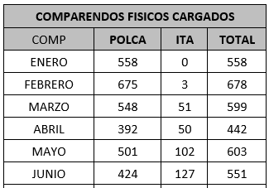 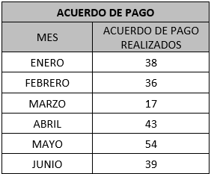 El reporte de comparendos físicos y acuerdos de pagos, se hacen diariamente a través de Token Simit, para el reporte en el sistema de la plataforma integrada. | N/A
CADUCIDAD DE COMPARENDOS | 2024-01-01 | 2024-12-31 | Generar 100% lo fallos de exoneración o sancionatorios del procesos contravencioanal | 50% | DENTRO DEL PERIODO COMPRENDIDO, NO SE HAN TENIDO COMPARENDOS EN ESTADO CADUCADO. Dentro del periodo comprendido, no se han tenido comparendos en estado caducado, a la fecha aún se encuentran dentro del término legal para generar la resolución sancionatoria, sin embargo, la gran mayoría ya tiene resolución sanción día 31. | N/A
ARCHIVO FÍSICO DE COMPARENDOS FISICOS Y EXPEDIENTES DE EMBRIAGUEZ DEL PROCESO CONTRAVENCIONAL | 2024-01-01 | 2024-12-31 | Organizar en un 100% de manera eficiente los comparendos y expedientes del proceso contravencional de este Organismo de Tránsito. | 50% | 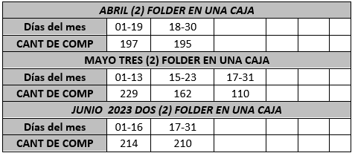 ENTRO DEL PERIODO COMPRENDIDO, SE RECIBIENRON DOS (3) COMP. DE EMBRIAGUEZ UNO DE LA POLICIA Y OTRO DE LOS AGENTES ITA. Este archivo se encuentra organizado, cronológicamente y los expedientes de embriaguez en su respectivo folder foliado, así mismo se lleva el control en la base de datos Excel de los expedientes entregados por la Policía Nacional. | N/A
CUMPLIMIENTO DE TERMINOS EN LA GESTION DEL PROCESO CONTRAVENCIONAL DE TRANSITO | 2024-01-01 | 2024-12-31 | Reportar la información del 100% de los fallos sancionatorios/exonerados al SIMIT y Software Contravencional. | 50% | 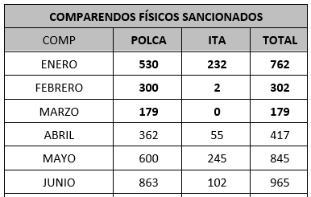 El procedimiento Contravencional se ajusta conforme a lo establecido en los términos legales, garantizando así el debido proceso de los posibles infractores de las normas de Tránsito. Cumpliendo con lo establecido en la ley 1843/2017 y la ley 769/2002 y demás normas. | N/A
CARGUE DE COMPARENDOS FÍSICOS AGENTES ITA | 2024-01-01 | 2024-12-31 | Recibir por parte de los agentes de transito el 100% de los comparendos fisicos realizados a través de comparenderas fisicas y electronicas en planillas. | 50% | 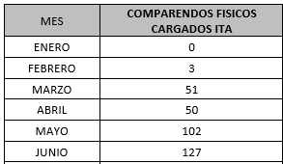 Este Cargue se realiza a diario, a través, de los planos generados por la plataforma de asistencia móvil asignada al ITA, al software contravencional de la OT. | N/A
INMOVILIZACIONES | 2024-01-01 | 2024-12-31 | Reportar el 100% las salidas de los vehiculos inmovilizados en los parqueaderos de la jurisdiciión del ITA. | 50% | 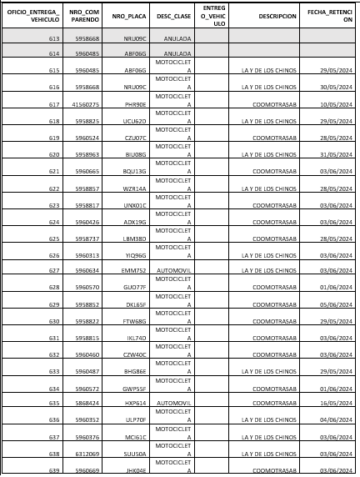 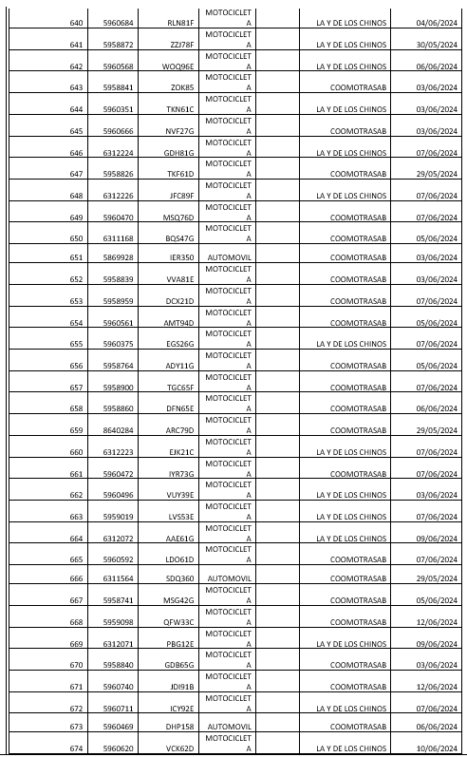 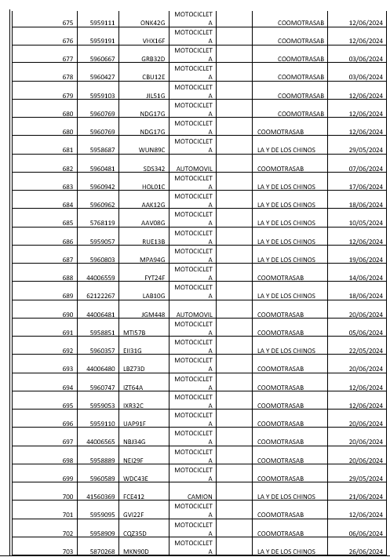 A la fecha se recepción toda la documentación solicitada por los inspectores de tránsito, para realizar la entrega de las órdenes de salida, por vehículos inmovilizados, a través de correo electrónico | N/A
RESPUESTA A LOS DERECHOS DE PETICIÓN, SOLICITUDES Y REVOCATORIAS. | 2024-01-01 | 2024-12-31 | Dar respuesta en un 100% a los derechos de peticion y revocatorias directas del preceso contravenciona | 50% | 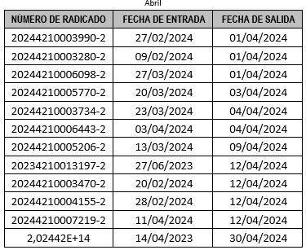 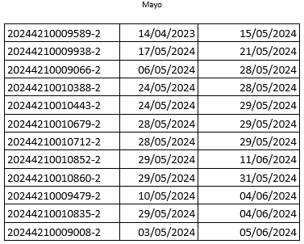 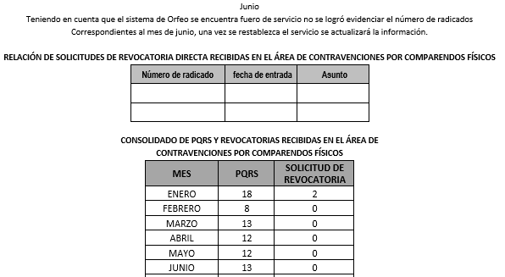 Dentro del primer trimestre del presente año, comprendido dentro del mes de enero a marzo, se han dado respuestas a las peticiones asignadas a esta oficina, las cuales ingresaron 39 peticiones, dentro de este grupo, 3 peticiones solicitaban revocatoria directa Así mismo, debemos informar que las peticiones anteriormente descritas, fueron resueltas de fondo y enviadas dentro del término establecido de Ley, de igual forma, fueron cargadas y digitalizadas en el sistema ORFEO, conforme a los lineamientos y políticas de la entidad. | N/A
SEGUIMIENTO AL CARGUE DE LA IFORMACIÓN POR COMPARENDOS FÍSICOS AL SIMIT. | 2024-01-01 | 2024-12-31 | Control permanente de toda la infromación que se reporta diariamente al Simt por el ITA. | 50% | NOVEDAD EL COMPARENDO QUEDÓ POR FUERA DE LA RESOLUCIÓN DE AP. EN EL SIMIT. PAGÓ DE COMP. Y/O AP. NO REPORTADOS A SIMIT o REPORTADO DE FORMA ERRADA. PAGÓ DE COMP. Y/O AP. NO REPORTADOS A QUIPUX o REPORTADO DE FORMA ERRADA. RESOLUCIÓN DE PRESCRIPCIÓN NO APLICADA EN SIMIT. DUPLICIDAD DE RESOLUCIÓN DE ACUERDO DE PAGO CON DISTINTO NUMERO DE RESOLUCIÓN REPORTADO EN SIMIT. | N/A
RECEPCIÓN DE EXPEDIENTES DE EMBRIAGUEZ | 2024-01-01 | 2024-12-31 | Recibir el 100% de los comparendos de embriaguez, entregados por POLCA y URBANOS | 50% | DENTRO DEL PERIODO COMPRENDIDO, SE RECIBIERON TRES (3) COMPARENDOS DE EBRIAGUEZ. | N/A
CARGUE DE PRESCRIPCIONES POR COMPARENDOS FISICOS EN QUIPUX , ENVIADOS POR LA OFIICNA JURIDICA | 2024-01-01 | 2024-12-31 | Aplicar en Qupux el 100% de las resoluciones recepcionadas por concepto de prescripcion | 50% | 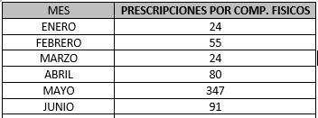 Dentro del trimestre se ha realizado la aplicación de todas las resoluciones de prescripción enviadas por la oficina jurídica. | N/A
ELABORACION Y SEGUIMIENTO AL PLAN ESTRATEGICO DEL ITA | 2024-01-02 | 2024-12-31 | Realizar 100% de los seguiminetos del PAI a todas las áreas de la entidad. | 50% | Se realizó el tercer Comité de Gestión y Desempeño con fecha del 6 de mayo de 2024, en el que se socializarón las metas presentadas en el Plan de Desarrollo "Atlántico para el mundo" 2024-2027. Así como la presentación de los ajustes realizados de la Plataforma Estratégica con relación a las propuestas de misión, visión, objetivos y Matríz DOFA. Se le hizo seguimiento a los 12 Planes de acuerdo al Decreto 612 del 2018 con corte 30 de junio de 2024. | N/A
MODELO INTEGRADO DE PLANEACION Y GESTION- MIPG | 2024-01-02 | 2024-12-31 | Implementar en un 100% el MIPG | 100% | Diligenciamiento del Formulario Único de Reporte de Avances de la Gestión - FURAG, y durante el Tercer Comité de Gestión y Desempeño, se socializó el cronograma de trabajo que se desarrolló con el Equipo de Mejoramiento Institucional para la recopilación de evidencias y el avance que se habia logrado a la fecha, con el objetivo de hacer seguimiento a los cuestionarios de cada Polítca. | N/A
SISTEMA DE GESTION DE CALIDAD- SIG | 2024-01-02 | 2024-12-31 | Implementar, mantener y actualizar en un 100% el sistema de gestión de calidad | 50% | Durante el tercer Comité de Gestión y Desempeño del día 06/05/2024, se socializó la Ley 2345 de 2023, Por medio de la cual se implementa el manual de identidad visual de las entidades estatales, donde se prohíben las marcas de gobierno y se establecen medidas para la austeridad en la publicidad estatal. En la reunión del cuarto Comité de Gestión y Desempeño del día 11 de junio de 2024, se presentó el Manual de Identidad del Instituto, que comprende: 1.La imagen: Normativa - Usos no permitidos 2.Identificadores: Color - Tipografía 3.Vocería: Cuentas Institucionales 4.Aplicaciones viales: Ejemplos 5.Anexos: Socialización - MIV Gobernación del Atlántico Se realizó la actualización de encabezado con logo y membrete de los documentos del Sistema de Gestión de acuerdo a la nueva imagen Institucional con fecha de 11/06/2024 en sus respectivas versiones. Procedimientos - Formatos -Caracterizaciones - Matrices. | N/A
MODELO ESTANDAR DE CONTROL INTERNO - MECI | 2024-01-02 | 2024-12-31 | Cumplir con la implementación del MECI en un 100% | 25% | Se realizó revisión de los manuales MECI publicados en la intranet, y se coordina la actualización e integración con otros sistemas de gestión. | N/A | Actualizar el esquema de linea de defensa en la guia del Manual operativo del MIPG versión 5 y los anexos que estos contienen. Someter para aprobación del comité de control interno, la política de control interno y esquema de linea de defensa.
ADMINISTRACION DEL RIESGO EN EL ITA | 15/042024 | 2024-12-31 | Revisar en un 100% las actualizaciones de la matriz del riesgo de todas las áreas | 50% | Se realizó revisión de la matriz de riesgos de cada una de las áreas, junto a los delegados del Equipo de Mejoramiento Institutcional, con el fin de evaluar, hacer seguimiento, detectar puntos a mejorar dentro de la identificación y gestión de los riesgos en el ITA. Dentro del tercer Comité de Gestión y Desempeño, se hizo el llamado para la identificación de riesgos fiscales, así como la socialización de las banderas rojas de riesgo fiscal que pueden aplicar para una entidad pública. | N/A
ACTUALIZACION DE LA PLATAFORMA SUIT | 2024-01-02 | 2024-12-31 | Mantener en un 100% actualizada la información del ITA en la plataforma SUIT | 50% | Se realizó actualización de las tarifas de la nueva vigencia 2024 en la plataforma SUIT del mes de mayo. | N/A | Se espera realizar prontamente la actualización de las tarifas del mes de junio.
PLAN JUSTO A TIEMPO EN EL MANEJO DE ESPECIES VENALES Y UTILES DE OFICINA Y DEMAS. | 2024-01-02 | 2024-12-31 | Mantener el 80% de la disponibilidad de las especies venales (Sustratos de Licencias de Conducción y Licencias de Tránsito), Rangos de Placas, Comparendos., útiles de oficina | 50% | Para mantener el Plan justo A Tiempo. El técnico operativo encargado de las especies venales presenta mensual al líder de programa, un informe estadístico del consumo de las especies venales, analiza las matrículas realizadas en el mes y el consumo de los sustratos de licencias de Tránsito y Conducción, de acuerdo al comportamiento, solicita a los contratistas la elaboración de las respectivas especies venales. | N/A | El Instituto contra con una empresa los servicios de elaboración de las especies venales, para tener siempre la disponibilidad de las especies venales.
IDENTIFICACIÓN DE ACCIONES DE MEJORAS CONTINUA, EN LAS INSATISFACCIONES DEL USUARIO, RELACIONADOS CON LOS RECLAMOS. | 2024-01-02 | 2024-12-31 | Llevar la trazabilidad en un 100%, de los PQRS, respondiendo en los términos exigidos legalmente | 50% | El profesional Universitario encargado de la distribuir las PQRS en la sede operativa, entrega Mensualmente un informe al líder de programas, con las estadísticas de las entrada y salida de las PQRD, detallando las asignadas y observaciones de cada funcionario | N/A | Todas las PQRD, se radican en el sistema de gestión documental Orfeo.
ESTABLECIMIENTO COMO POLÍTICA DE LA ALTA DIRECCIÓN DE LA IMPLEMENTACIÓN DE LA LEY GENERAL DE ARCHIVO | 2024-01-02 | 2024-12-31 | Fortalecer el proceso de Gestión documental, Utilizando en un 100% la herramienta ORFEO en todo el sistema de Gestión Documental | 50% | Para facilitarcanales de comunicación a los ciudadanos canales de comunicación, pueden radican las PQRS en la página web del Instituto, el profesional Universitario encargado de la distribución de las PQRD en la sede operativa, revisa la página diariamente y las radica en el sistema de gestión documental Orfeo. el usuario puede hacer la trazabilidad en la gestión de la entidad. | N/A | El Instituto cuenta con un protocolo para la atención y servicio al ciudadano, el cual esta publicado en su página web.
 | 2024-01-02 | 2024-12-31 | Cumplir en un 100% con las disposiciones legales y administrativas establecidas por el Instituto, Ministerio de Transporte, el Runt y la Ley General de Archivo, en lo relacionado con el manejo de los documentos que soportan cada uno de los tramites realizados en la Sede de Baranoa del ITA | 50% | Los trámites de RNA, RNC, RNRYSR, RNMA, se realizan de acuerdo a los lineamientos actuales establecidos por el Ministerio de Transporte, Resolución 12379 de 2012 y sus modificaciones, Ley 594 de 2000. En observación al manejo de la gestión documental de los soportes de los tramites, se están enviando al archivo central cada mes así: En Enero: 885 En Febrero: 771 En Marzo 763 No se pudo obtener la información del segundo trimestre ya que la plataforma del Orfeo se encuentra en mantenimiento. | N/A
...

